Лист1
Наименование |  | Обоз. | Ед. изм. | Расчет | Значение |  | Наименование | Обоз. | Ед.изм. | Расчетные соотношения | Значение | Приложение
Крутизна ДП |  | Кдп | В/° | - | 0.0015 |  | Площадь сечения стержня ОВ | SII | м^2 |  | 0.000025
Перемещение якоря |  | ϕmax | ° | - | 1 |  | Амплитудное значение потока в стержне ОВ | Ф OB | Вб |  | 0.0000075
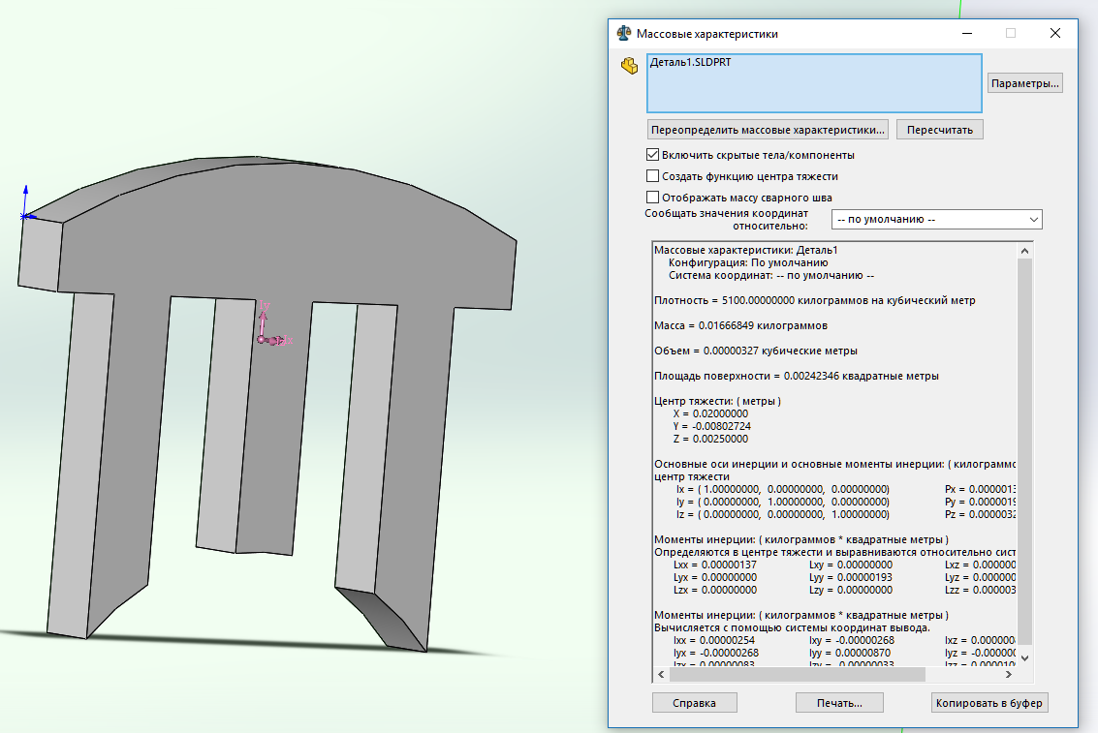
Индукция в зазоре |  | B | Тл | - | 0.25 |  | Напряжение питания ОВ | U0 | B | - | 36
Зазор |  | δ | м | - | 0.0003 |  | Частота питающего напряжения | f | Гц | - | 1000
Ширина и высота статора |  | L1 | м | - | 0.03 |  | ЭДС самоиндукции ОВ | Е ОВ | В |  | 30.6
Ширина стержня и высота основания статора |  | L2 | м | - | 0.005 |  | Требуемое число витков катушки ОВ | W ОВ | - |  | 919
(($\frac{L1−3∗L2}{2}$)-0,2+L2)*L4
Ширина якоря |  | L3 | м | - | 0.005 |  | Площадь сечения катушки ОВ | [S ОВ ] | м^2 |  | 0.0000615
Глубина статора |  | L4 | м | - | 0.005 |  | Диаметр провода ОВ с изоляцией | d ОВ,и | м | - | 0.00017
Радиус якоря |  | r | м | - | 0.02 |  | Максимально-допустимое число витков ОВ | W ОВ,max | - |  | 1897
 |  | μ0 | Гн/м | - | 1.2566370614E-06 |  | Удельное сопротивление провода ОВ | ρR | Ом*мм^2/м | - | 0.018
 |  |  |  |  |  |  | Длина витка | l cp | м | (L2+L4)*2 | 0.02
 |  |  |  |  |  |  | Диаметр провода ОВ без изоляции | d ОB | мм | - | 0.14
 |  |  |  |  |  |  | Активное сопротивление ОВ | R ОВ | Ом |  | 44.354938326
 |  |  |  |  |  |  | Объем магнитопровода | V | м^3 | Приложение | 0.00000327
 |  |  |  |  |  |  | Плотность пакета | ρ V | кг/м^3 | - | 5100
 |  |  |  |  |  |  | Масса магнитопровода | М | кг | ρ*V | 0.016677
 |  |  |  |  |  |  | Удельные потери "в стали" | р с | Вт/кг | - | 5
 |  |  |  |  |  |  | Полные потери "в стали" | Р с | Вт |  | 0.083385
Схема распределения магнитных потоков |  |  |  | Схема замещения |  |  | Ток ОВ | I ОВ | А |  | 0.0038537319575
 |  |  |  |  |  |  | Полное напряжение на ОВ | U ОВ | В |  | 30.770932043
 |  |  |  |  |  |  | Плотность тока ОВ | ∆ | А/мм^2 |  | 0.2503430573
 |  |  |  |  |  |  | Допускаемая плотность тока | [∆] | А/мм^2 | - | 5

Наименование |  | Обоз. | Ед.изм. | Расчетные соотношения | Значение
 |  |  |  |  | НП | СП
Геометрические проводимости элементарных трубок | часть кольца | G1 | м |  | 0.0001196533177 | 0.0001196533177
 | четверть кругового цилиндра | G2 | м | 0,52h | 0.0026 | 0.0026
$$h\frac{ψ}{ln\frac{R}{r}}$$
 | часть полого цилиндра | G3 | м |  | 0.041358020907 | 0.29446910886
 | четверть кругового цилиндра | G4 | м | 0,52h | 0.0026 | 0.0026
 | часть кольца | G5 | м |  | 0.0001196533177 | 0.0001196533177
 | часть кольца | G6 | м |  | 0.0001196533177 | 0.0001196533177
$$h\frac{ψ}{ln\frac{R}{r}}$$
 | часть полого цилиндра | G7 | м |  | 0.082716041815 | 0.082716041815
$$h\frac{ψ}{ln\frac{R}{r}}$$
 | часть полого цилиндра | G8 | м |  | 0.041358020907 | 0.37718515068
 | четверть кругового цилиндра | G9 | м | 0,52h | 0.0026 | 0.0026
 | часть кольца | G10 | м |  | 0.0001196533177 | 0.0001196533177
 | половина кругового цилиндра | G11 | м | 0,26h | 0.0013 | 0.0013
 | половина цилиндрической трубы | G12 | м |  | 0.0056279045209 | 0.0056279045209
Эквивалентная проводимость стержня I |  | GI | м | GI=G1+G2+G3+G4+G5+2(G11+G12) | 0.060653136584 | 0.31376422454
Эквивалентная проводимость стержня II |  | GII | м | GII=2(G4+G5+G11+G12)+G7 | 0.10201115749 | 0.10201115749
Эквивалентная проводимость стержня III |  | GIII | м | GIII=G4+G5+G8+G9+G10G2(G11+G12) | 0.060653136584 | 0.39648026635
Действующее значение потока стержня II |  | ФII |  |  | 2.47E-07 | 3.90E-07
Действующее значение потока стержня I |  | ФI |  |  | 1.2329540145E-07 | 1.7250287262E-07
Действующее значение потока стержня III |  | ФIII |  |  | 1.2329540145E-07 | 2.1797891389E-07
 |  | ψ3 | ° | (L2/(r+δ)/2)-ϕ | 0.87684729064
 |  | ψ | ° | (L2/(r+δ)/2) | 0.12315270936
 |  | ψ8 | ° | (L2/(r+δ)/2)+ϕ | 1.1231527094
Максимальное число витков сигнальной катушки |  | Wocmax | -
Крутизна датчика |  | Kдп | В/°
Диаметр провода ОС с изоляцией |  | dOC,u | м
Площадь сечения катушки ОС |  | SOC | м^2
Требуемое число витков ОС |  | Woc | - |  | 7.4289192373

